エビデンス
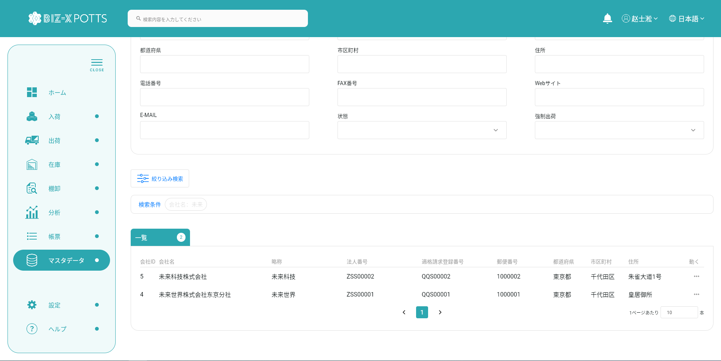
１、画面初期化
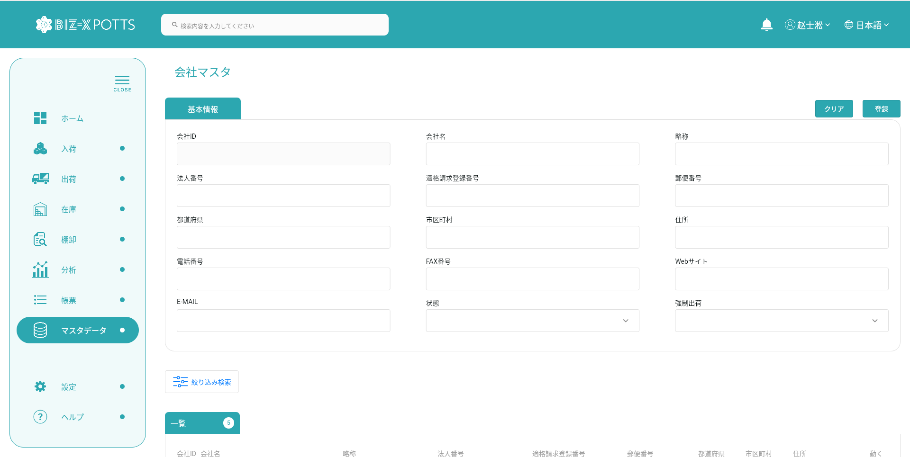

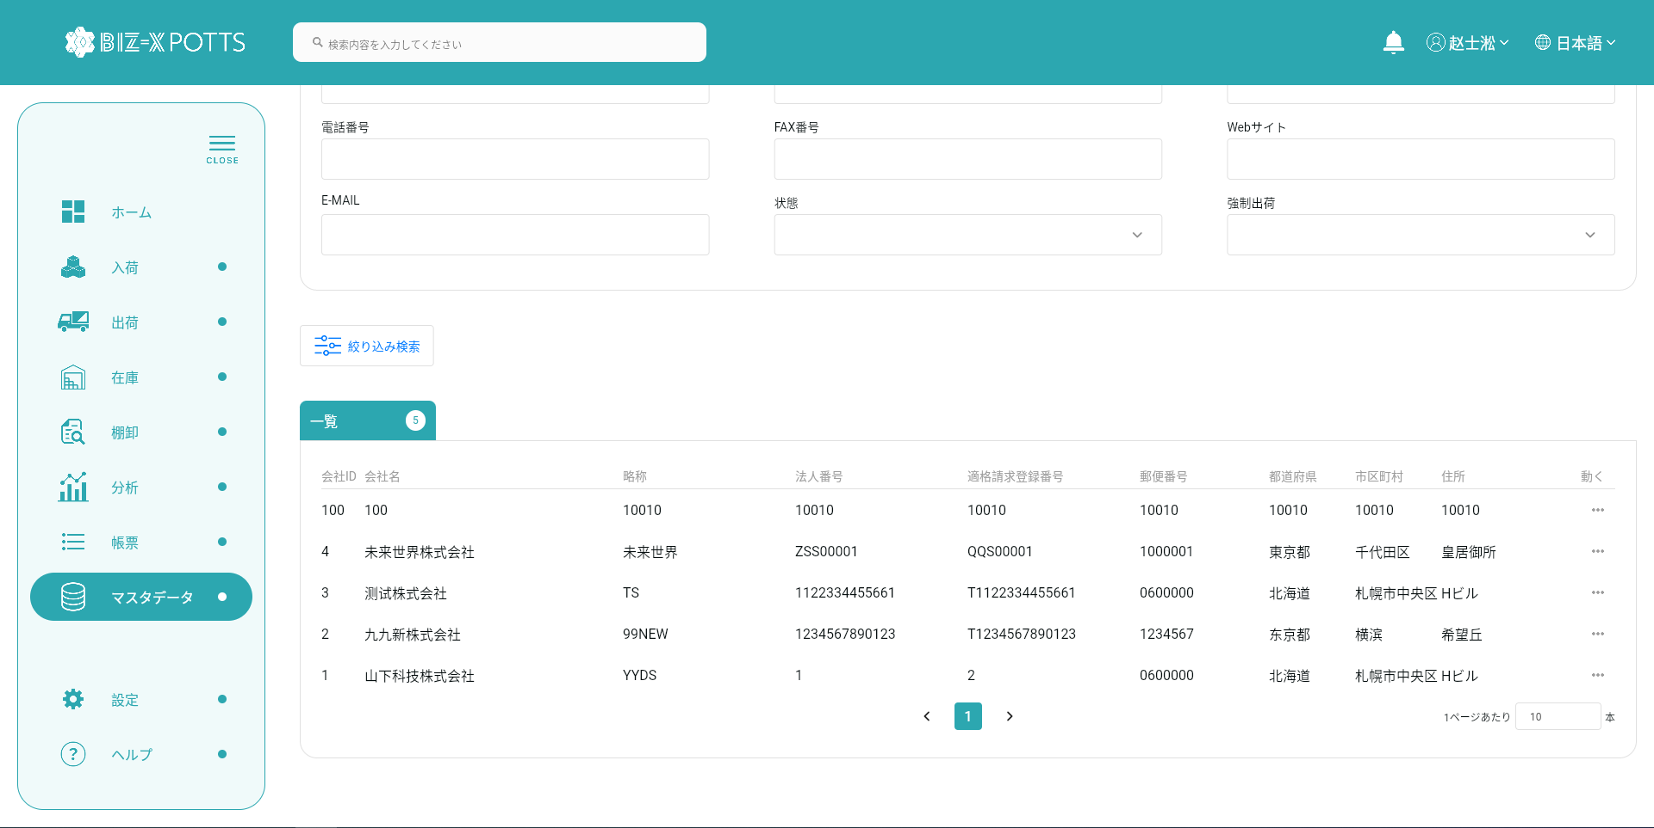

２、画面検索条件
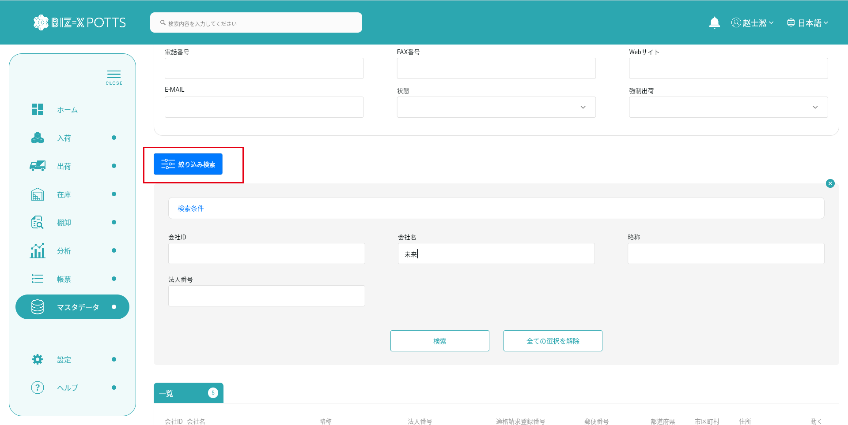

テーブルデータ検索条件に基づいて表示をフィルタする

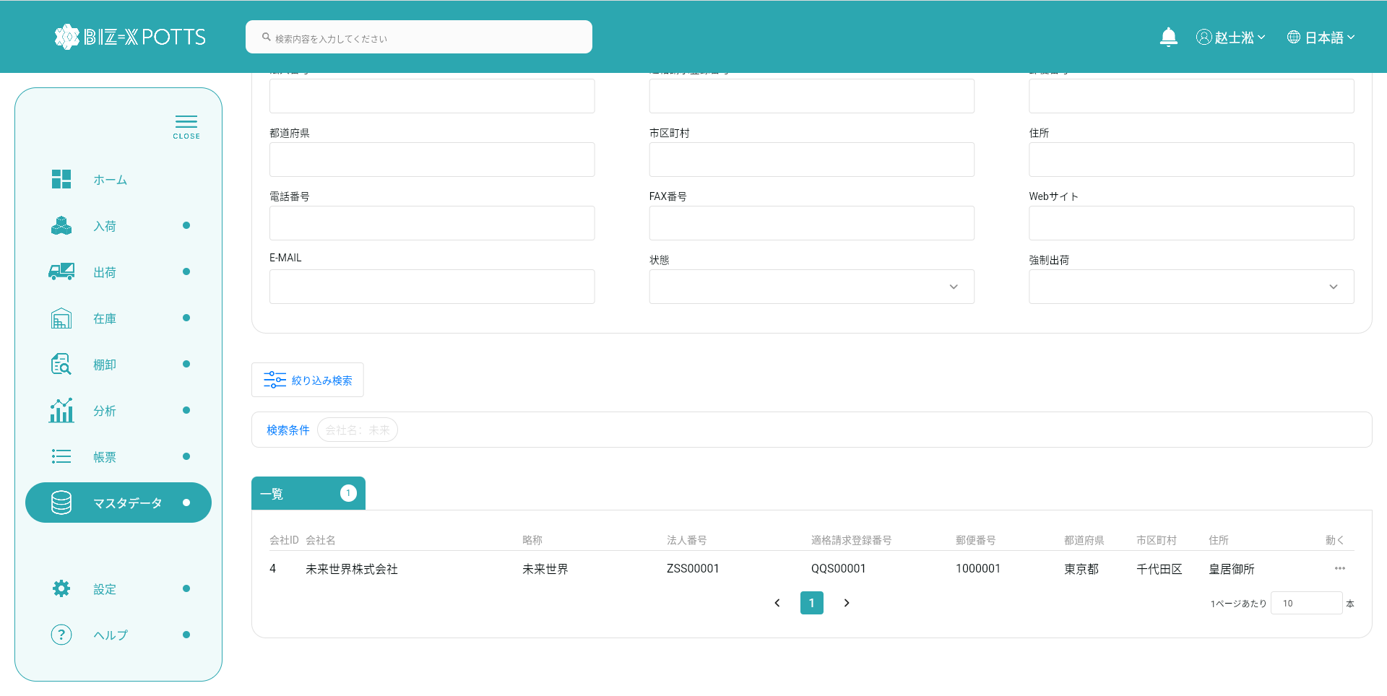

３、登録

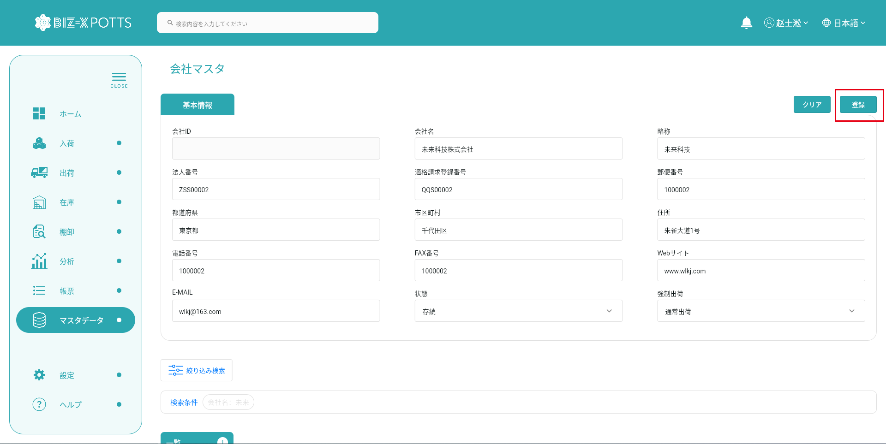

フォーム情報を記入し、会社レコードを作成する

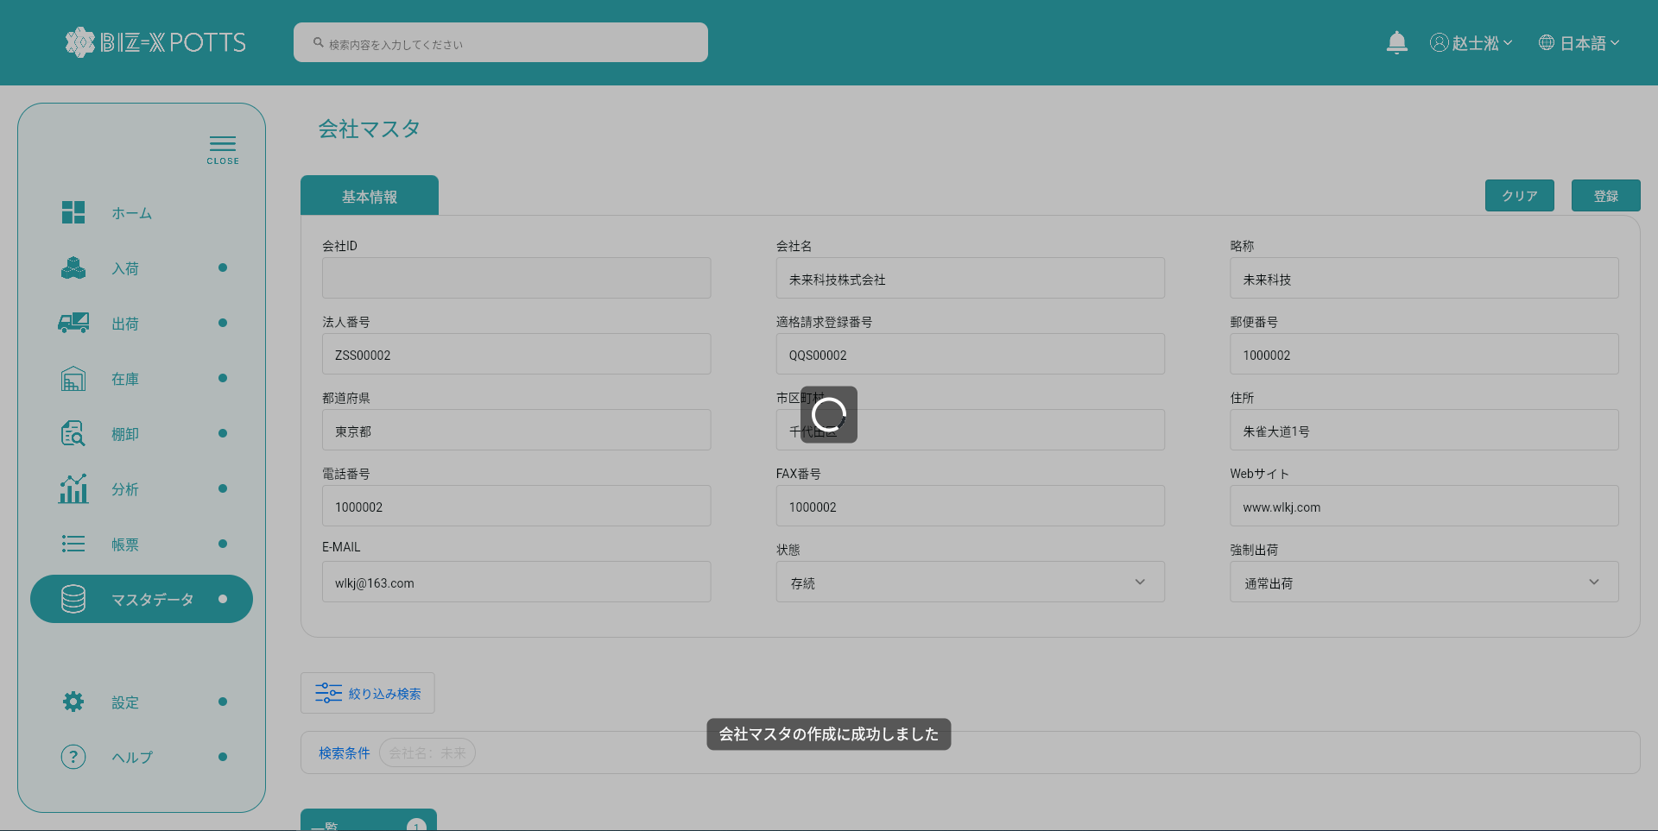

作成に成功すると、フォームが空になり、作成されたレコードがテーブルに表示されます



４、明細
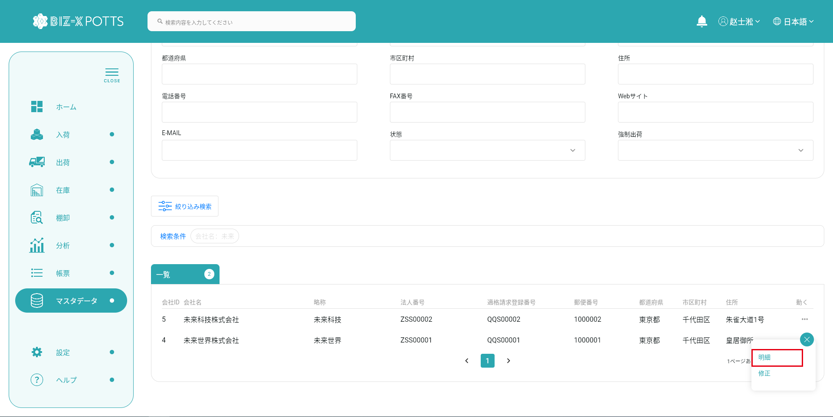

詳細を表示する場合、作成ボタンはクリックできず、フォーム情報は変更できません

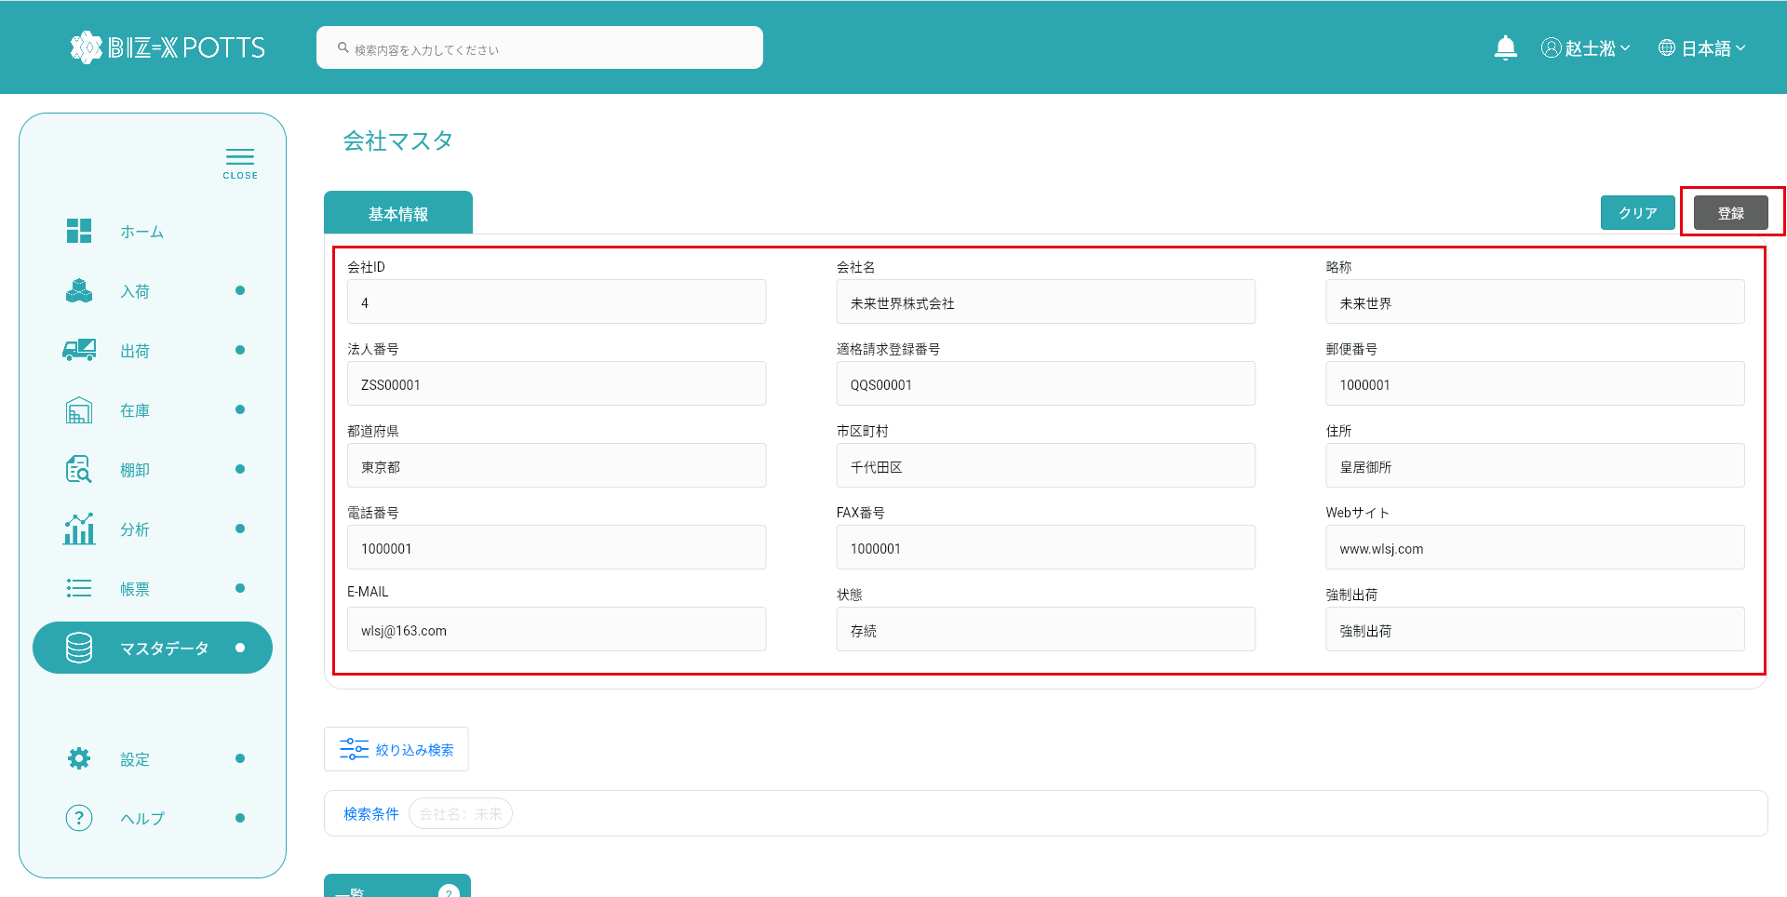

5、修正



変更するデータを選択するとフォームに表示されます

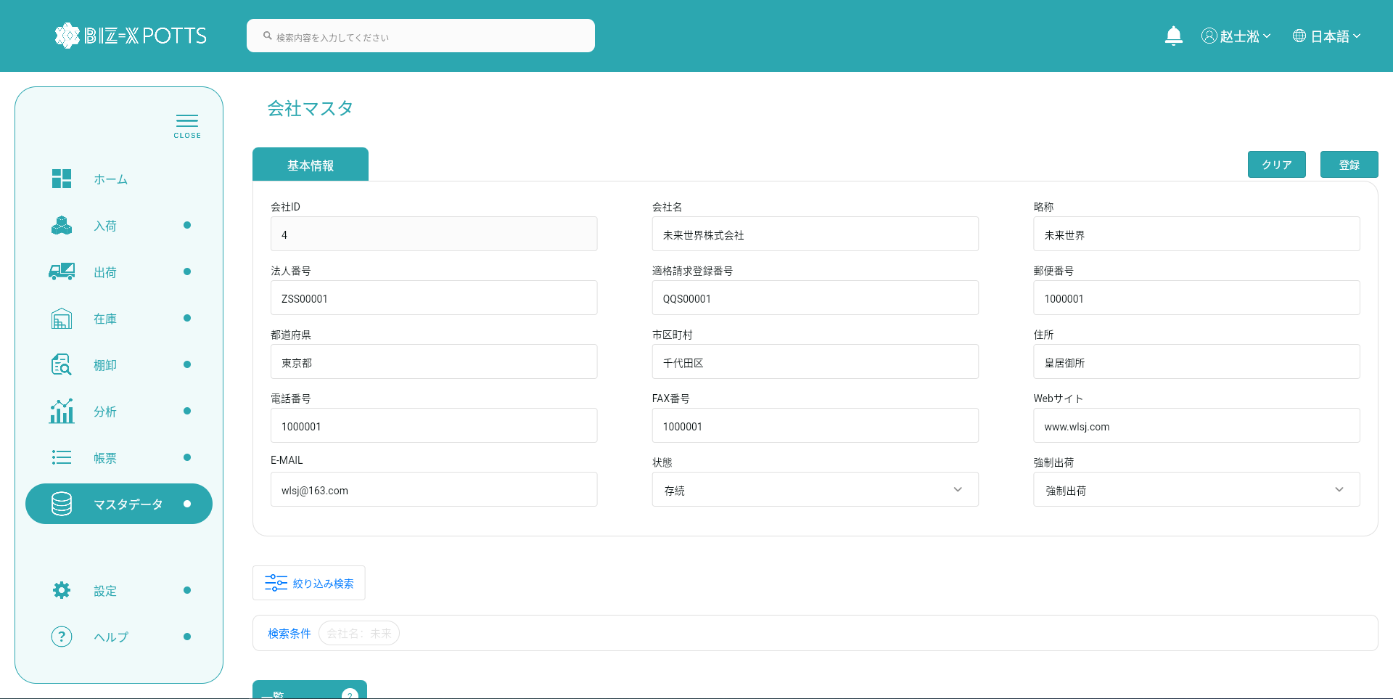



フォーム情報の修正が完了したらボタンをクリックして送信



提出が完了すると表に修正された会社記録が表示されます

